BT1
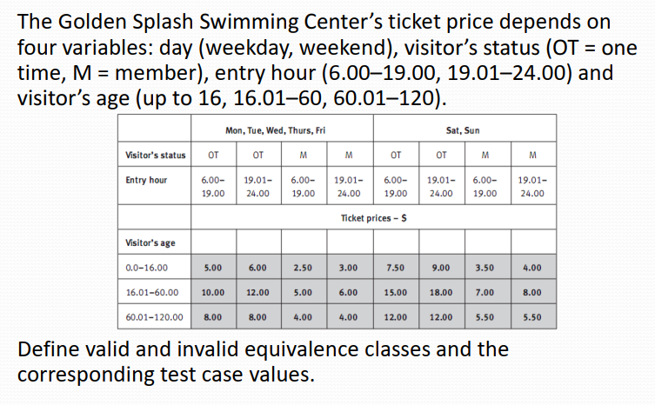
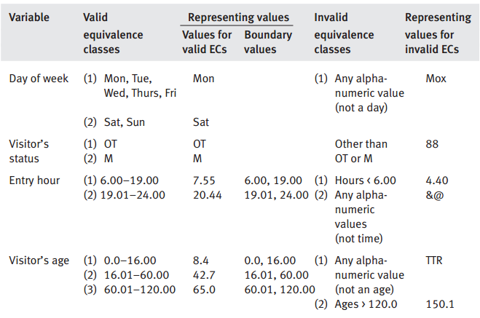
 | Giave(DayofWeek, VisitorStatus, EntryHour, VisitAge)
 |  |  |  |  |  | # | Test case name | Input (4 bien) |  |  |  | Expected (1 bien) Results | Actual Results | Status
# | Conditions | Valid Partions | Invalid Partions | Valid Boundaries | Invalid Boundaries |  |  | DayofWeek | VisitorStatus | EntryHour | VisitAge | Price
1 | DayofWeek | {Mon, Tue, Wed, Thurs, Fri} | not a day of week |  |  | 1 | VP1 | Tue | OT | 8 | 12 | 5
 |  | {Sat, Sun} |  |  |  | 2 | VP2
2 | VisitorStatus | OT/M | not OT/ M |  |  | 3 | VP3
 |  |  |  |  |  |  | DayofWeek
3 |  |  |  |  |  | 4 | IVP1 not a day of week | Mox | xx | 8 | xx | yy
 |  |  |  |  |  |  | IVP2
4 |  |  |  |  |  |  | VB1
 |  |  |  |  |  |  | VB2

 |  |  |  |  |  |  | IVB1
 |  |  |  |  |  |  | VisitorStatus
 |  |  |  |  |  | 5 | IVP1 not OT/ M | Tue | 88 | 8 | xx | yy
 |  |  |  |  |  | …
 |  |  |  |  |  |  | VB1

 |  |  |  |  |  |  | IVB1

 |  |  |  |  |  |  | EntryHour

